B2. Mô hình logic
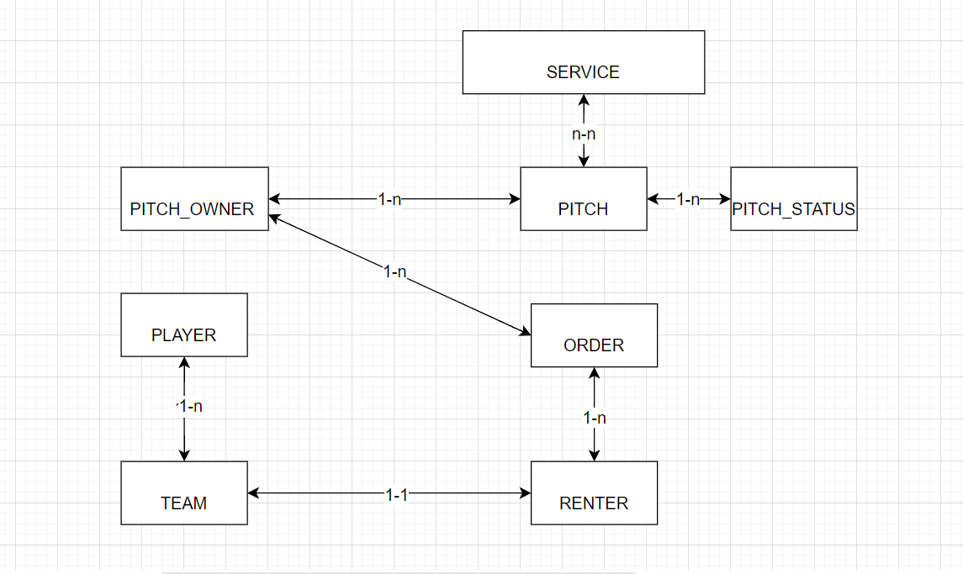
 | Xác định các đối tượng cần lưu trữ Xác định các thuộc tính, thông tin của từng đối tượng
 |  |  |  | CLOB | xml
 |  |  |  | BLOB | json | Enum |  |  | Enum | Enum | Enum | Enum
 | T01 | T02 | T03 | T04 | T05 | T06 | T07 | T08 | T09 | T10 | T11 | T12
 | PITCH_OWNER | RENTER | PITCH | ORDER | PITCH_STATUS | SERVICE | TEAM | PLAYER
 | ID | ID | ID | ID | ID | ID | ID | ID
 | NAME | NAME | NAME | DATE | DESCRIPTION | NAME | NAME | NAME
 | ADDRESS | PHONE | PITCH_OWNER | TIME_BEGIN |  |  | PLAYER(s) | PHONE
 | PHONE | TEAM_ID | PITCH_STATUS(s) | DURATION |  |  |  | ADDRESS
 | PITCH |  | SERVICE(s) | RENTER_ID |  |  |  | TEAM_ID

B1. Mô hình quan niệm | 1. Xác định lại các tập thực thể
 | 2. Xác định lại các thuộc tính của mỗi tập thực thể
 |  | Lưu ý: Thuộc tính >> đơn trị, đa trị, kết hợp, dẫn xuất >> single value
B2. Mô hình logic ERD | 3. Xác định khóa của mỗi tập thực thể
 | 4. Xác định mối quan hệ giữa các tập thực thể |  |  |  |  | --> Khóa ngoại, ràng buộc
 |  | Lưu ý: 11, 1n, n1, nn

